太陽能
項次 | 缺失項目 | 法源依據
1 | 太陽能接地 | 用戶用電設備裝置規則第884條
 |  | 1 建築物或PV系統支撐架應採用第二章第五節規定之接地電極系統。PV組列設備接地導線應依第一百零三條規定連接至接地電極系統，該連接應為第八百八十二條第三款規定以外之額外連接。PV組列設備接地導線線徑應依前條規定選用。 2 第八百八十條第一項規定之PV 系統接地架構，應符合下列規定之一： 一、非直接接地PV 系統輸出端之設備接地導線，若連接至接地電極系統相連之配電箱者，得作為 該系統對地之唯一連接。 二、直接接地PV 系統應以十四平方毫米以上之接地電極導線，連接至接地電極系統。 3 PV 系統之接地電極不得與輸配電業或用戶配線系統接地搭接。該接地電極得直接連接至PV模組框架或支撐結構。接地電極導線線徑應依表九三～一規定選用，其接地電阻適用表九二規定。地面型PV 組列之支撐結構符合第九十八條規定者，得作為接地電極。
2

3

3

4
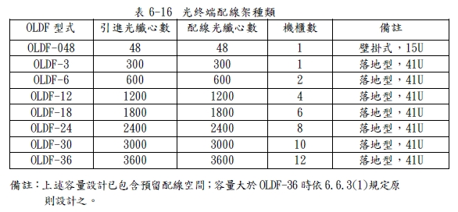

5

6

7

8

9

10
11
12

13

14

15

16

17

18

15

16

17

18

19

20

21

22

23

24

25

26

